Solicitud gráfica
 | Área: | Matemáticas |  |  | Fecha:
 | Grado: | 10
 | Título del tema: | Las funciones trigonométricas |  |  | ¿Cuaderno de estudio o recurso? | Recurso
 | Editor: | Adriana Ma. Pachón |  |  | Motor del recurso | F13B

 | Código guión o recurso: | MA_10_03_CO_REC160 | ← Para determinar este código, visite la hoja de Ayuda
 |  |  |  |  | ESPECIFICACIÓN DE ARCHIVOS A ENTREGAR
Núm. | Archivo Shutterstock o ruta en web | Imagen para: | Tipo | Ubicación de la imagen en el recurso F13B | Nombre imagen SMALL | Tamaño imagen SMALL | Nombre imagen ZOOM | Tamaño imagen ZOOM | Descripción | Observaciones
IMG01 | Ver descripción | Recurso F13B | Ilustración | Contenido (imagen con texto) | MA_10_03_CO_REC160_IMG01.jpg | 270 x 375 px |  |  | Pantallazo del inicio del sitio GeoGebra: www.geogebra.org Pestaña "GeoGebra", ficha 1. | 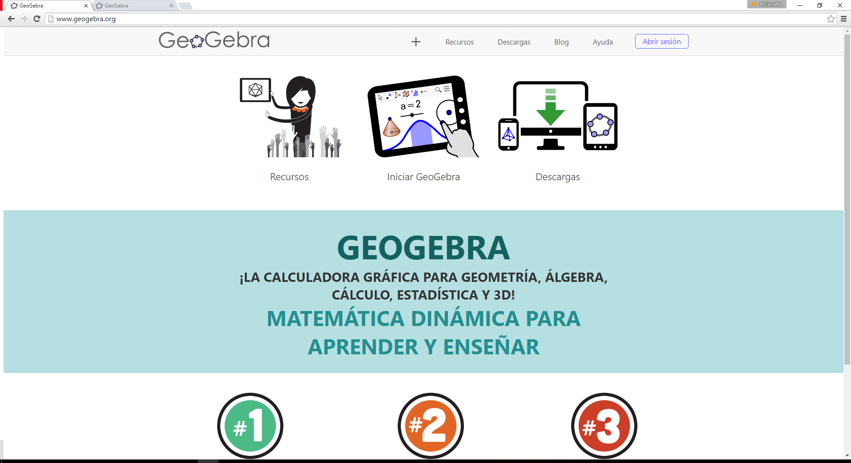
IMG02 | Ver descripción | Recurso F13B | Ilustración | Contenido (imagen con texto) | MA_10_03_CO_REC160_IMG02.jpg | 270 x 375 px |  |  | Realizar la composición de imágenes con los pantallazos propuestos, simulando recuadros de color donde el estudiante debe hacer clic para generar la siguiente pantalla. Pestaña "GeoGebra", ficha 2. | 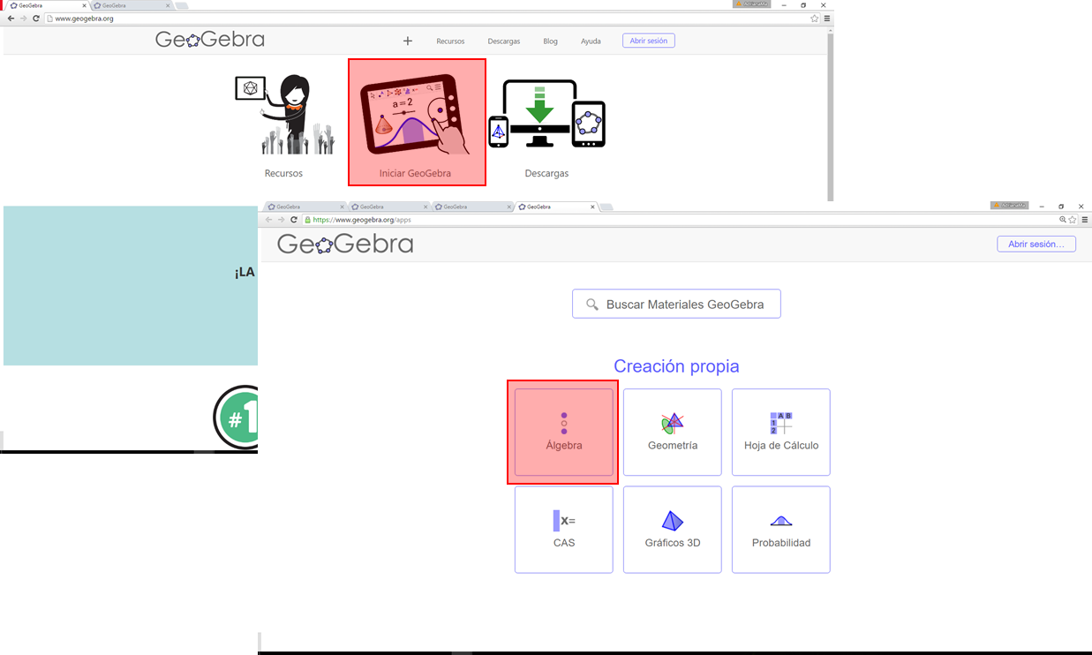
IMG03 | Ver descripción | Recurso F13B | Ilustración | Contenido (imagen con texto) | MA_10_03_CO_REC160_IMG03.jpg | 270 x 375 px |  |  | Tomar un pantallazo señalando las dos funciones que se generaron en GeoGebra. Pestaña "GeoGebra", ficha 3. | 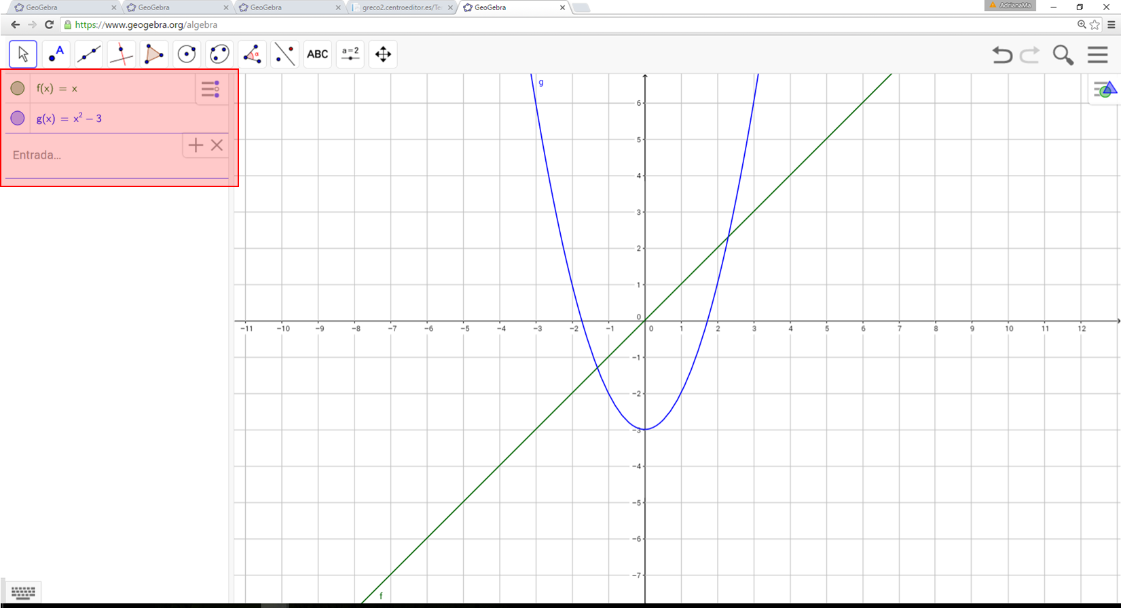
IMG04 | Ver descripción | Recurso F13B | Ilustración | Contenido (imagen con texto) | MA_10_03_CO_REC160_IMG04.jpg | 270 x 375 px |  |  | Realizar la composición de imágenes con los pantallazos propuestos, simulando recuadros de color donde el estudiante debe hacer clic para generar las opciones que se subrayan. El paso a paso es: 1, Da clic derecho sobre el plano y activa la casilla "Cuadrícula". 2, Sobre este mismo menú, selecciona la opción "Vista gráfica". ​ 3, Al lado derecho debe abrirse un menú, selecciona la pestaña "Eje X". 4, Activa la casilla "Distancia" y en la lista desplegable selecciona la opción 1. 5, Selecciona ahora la pestaña "Eje Y". 6, Activa la casilla "Distancia" y en la lista desplegable selecciona la opción . Pestaña "GeoGebra", ficha 4. | 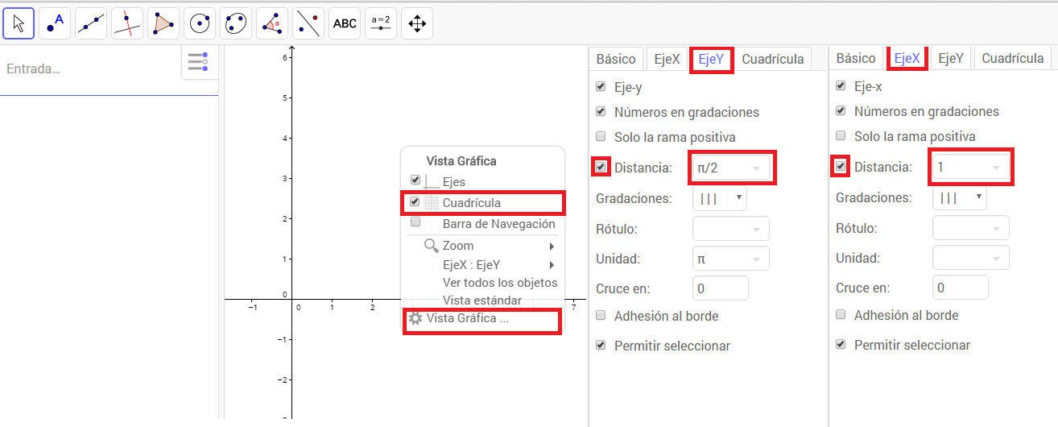
IMG05 | Ver descripción | Recurso F13B | Ilustración | Contenido (imagen con texto) | MA_10_03_CO_REC160_IMG05.jpg | 270 x 375 px |  |  | Ilustrar el diagrama propuesto con todos los datos que se muestran. Pestaña "GeoGebra", ficha 5. | 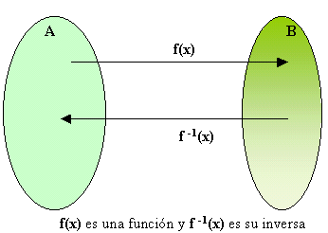
IMG06 | Ver descripción | Recurso F13B | Ilustración | Contenido (imagen con texto) | MA_10_03_CO_REC160_IMG06.jpg | 270 x 375 px |  |  | Tomar un pantallazo señalando la función que se generó en GeoGebra al introducir la función y= arcsen(x). Pestaña "arcsen y arccos", ficha 1, | 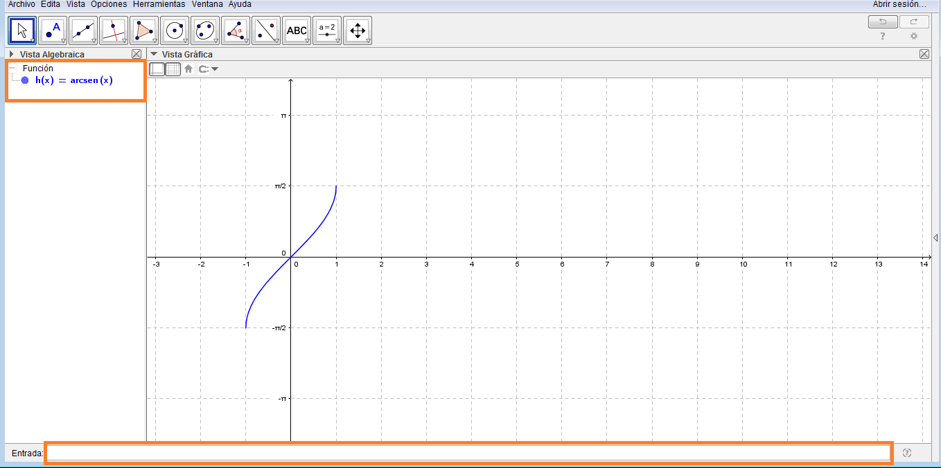
IMG07 | Ver descripción | Recurso F13B | Ilustración | Contenido (imagen con texto) | MA_10_03_CO_REC160_IMG07.jpg | 270 x 375 px |  |  | Ilustrar la gráfica de la función arcoseno que se muestran en la imagen. La gráfica debe indicar a partir de intervalos el dominio y rango en cada caso. Indicar el tipo de función que se trata como se indca en la imagen. No olvidar los nombres de los ejes. Pestaña "arcsen y arccos", ficha 2, | 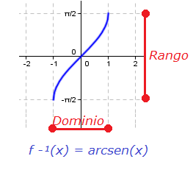
IMG08 | Ver descripción | Recurso F13B | Ilustración | Contenido (imagen con texto) | MA_10_03_CO_REC160_IMG08.jpg | 270 x 375 px |  |  | Tomar un pantallazo señalando la función que se generó en GeoGebra al introducir la función y= arccos(x). Pestaña "arcsen y arccos", ficha 3, | 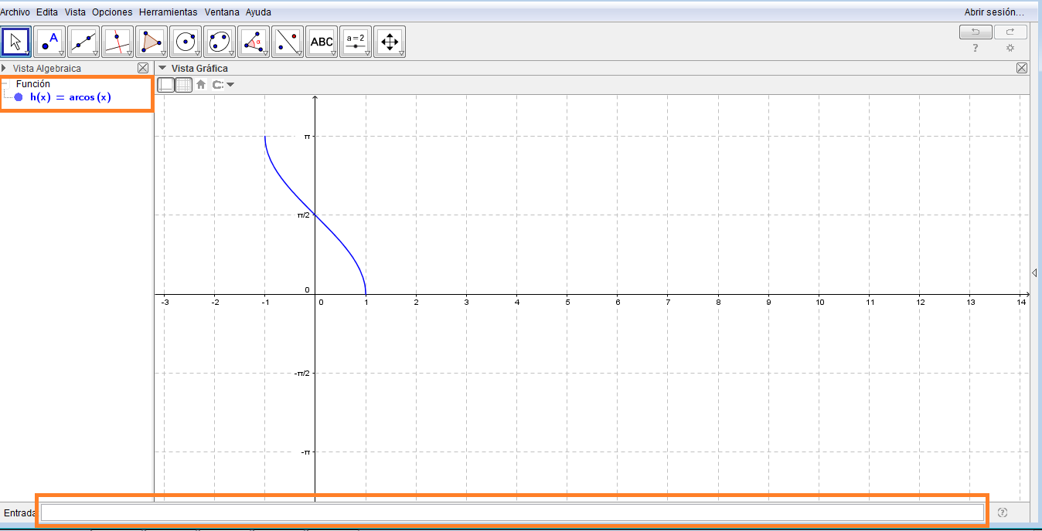
IMG09 | Ver descripción | Recurso F13B | Ilustración | Contenido (imagen con texto) | MA_10_03_CO_REC160_IMG09.jpg | 270 x 375 px |  |  | Ilustrar la gráfica de la función arcocoseno que se muestran en la imagen. La gráfica debe indicar a partir de intervalos el dominio y rango en cada caso. Indicar el tipo de función que se trata como se indca en la imagen. No olvidar los nombres de los ejes. Pestaña "arcsen y arccos", ficha 4, | 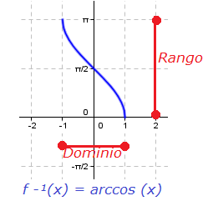
IMG10 | Ver descripción | Recurso F13B | Ilustración | Contenido (imagen con texto) | MA_10_03_CO_REC160_IMG10.jpg | 270 x 375 px |  |  | Tomar un pantallazo señalando la función que se generó en GeoGebra al introducir la función y= arctan(x). Pestaña "arctan y arccot", ficha 1, | 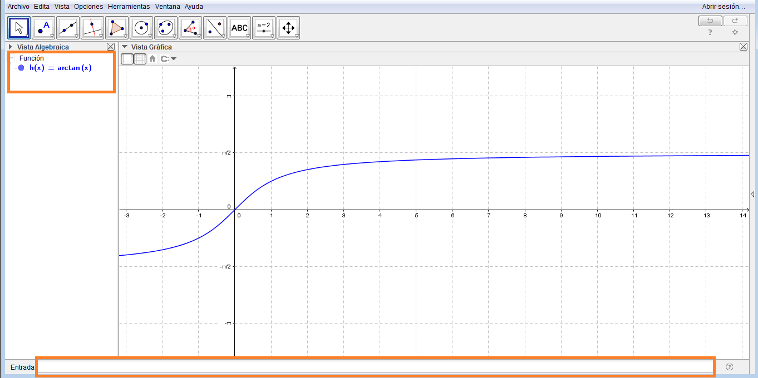
IMG11 | Ver descripción | Recurso F13B | Ilustración | Contenido (imagen con texto) | MA_10_03_CO_REC160_IMG11.jpg | 270 x 375 px |  |  | Ilustrar la gráfica de la función arcotangente que se muestran en la imagen. La gráfica debe indicar a partir de intervalos el dominio y rango en cada caso. Indicar el tipo de función que se trata como se indca en la imagen. No olvidar los nombres de los ejes. Pestaña "arctan y arccot", ficha 2, | 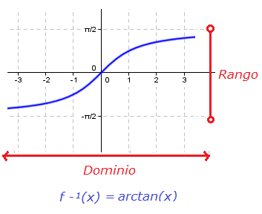
IMG12 | Ver descripción | Recurso F13B | Ilustración | Contenido (imagen con texto) | MA_10_03_CO_REC160_IMG12.jpg | 270 x 375 px |  |  | Tomar un pantallazo señalando la función que se generó en GeoGebra al introducir la función y= arccot(x) a partir del uso de igualdades. Pestaña "arctan y arccot", ficha 3, | 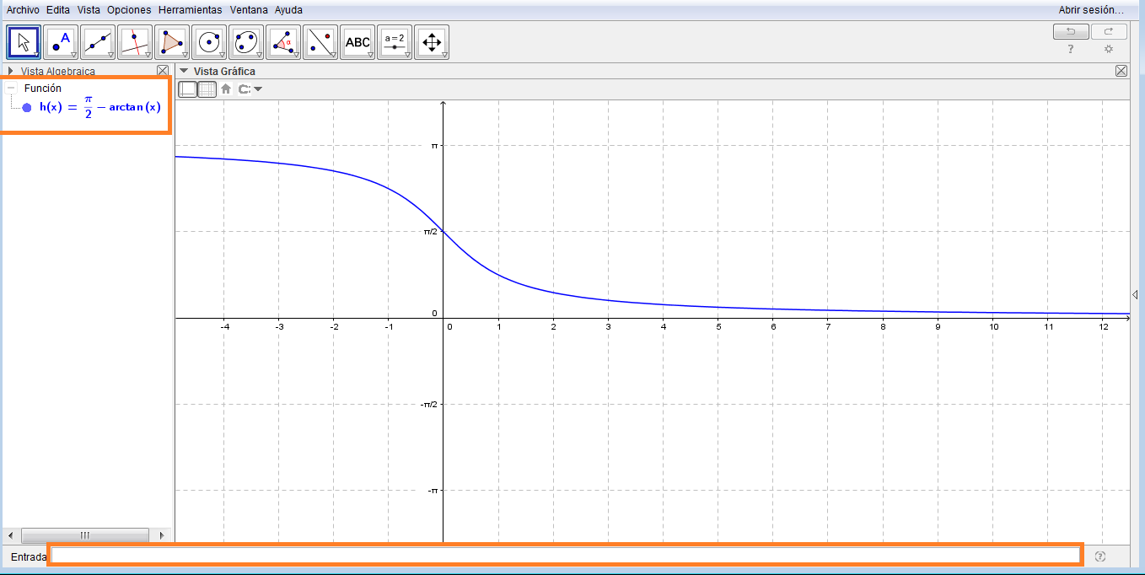
IMG13 | Ver descripción | Recurso F13B | Ilustración | Contenido (imagen con texto) | MA_10_03_CO_REC160_IMG13.jpg | 270 x 375 px |  |  | Ilustrar la gráfica de la función arcocotangente que se muestran en la imagen. La gráfica debe indicar a partir de intervalos el dominio y rango en cada caso. Indicar el tipo de función que se trata como se indca en la imagen. No olvidar los nombres de los ejes. Pestaña "arctan y arccot", ficha 4, | 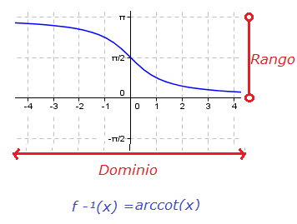
IMG14 | Ver descripción | Recurso F13B | Ilustración | Contenido (imagen con texto) | MA_10_03_CO_REC160_IMG14.jpg | 270 x 375 px |  |  | Tomar un pantallazo señalando la función que se generó en GeoGebra al introducir la función y= arcsec(x) a partir del uso de igualdades. Pestaña "arcsec y arccsc", ficha 1, | 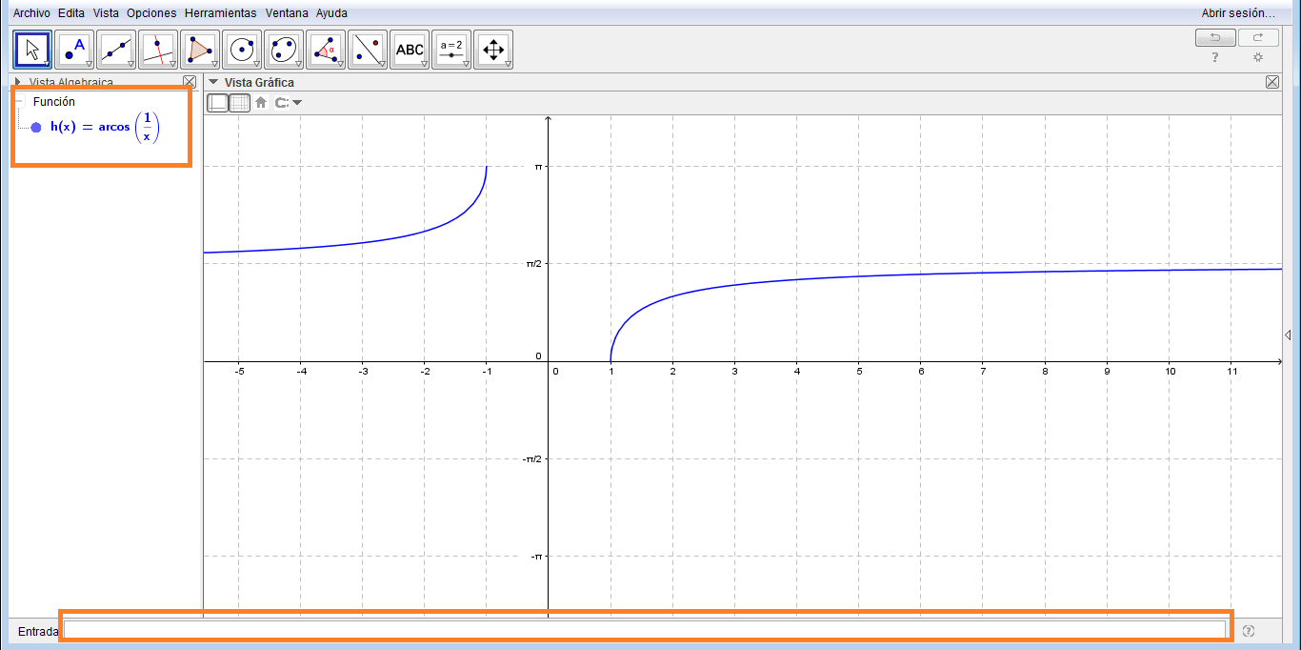
IMG15 | Ver descripción | Recurso F13B | Ilustración | Contenido (imagen con texto) | MA_10_03_CO_REC160_IMG15.jpg | 270 x 375 px |  |  | Ilustrar la gráfica de la función arcosecante que se muestran en la imagen. La gráfica debe indicar a partir de intervalos el dominio y rango en cada caso. Indicar el tipo de función que se trata como se indca en la imagen. No olvidar los nombres de los ejes. Pestaña " arcsec y arccsc ", ficha 2, | 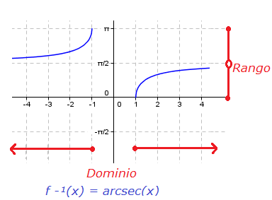
IMG16 | Ver descripción | Recurso F13B | Ilustración | Contenido (imagen con texto) | MA_10_03_CO_REC160_IMG16.jpg | 270 x 375 px |  |  | Tomar un pantallazo señalando la función que se generó en GeoGebra al introducir la función y= arccsc(x) a partir del uso de igualdades. Pestaña "arcsec y arccsc", ficha 3, | 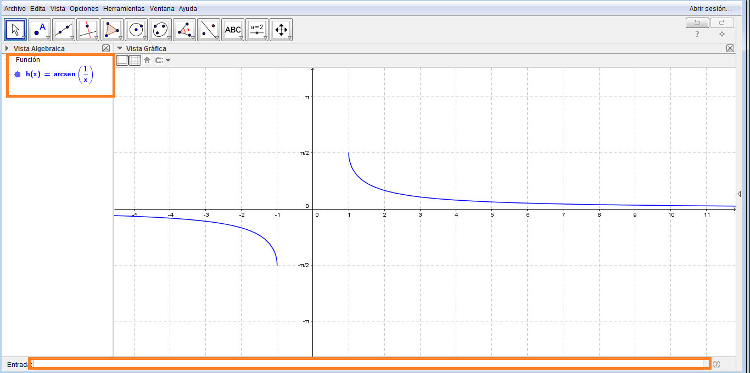
IMG17 | Ver descripción | Recurso F13B | Ilustración | Contenido (imagen con texto) | MA_10_03_CO_REC160_IMG17.jpg | 270 x 375 px |  |  | Ilustrar la gráfica de la función arcocosecante que se muestran en la imagen. La gráfica debe indicar a partir de intervalos el dominio y rango en cada caso. Indicar el tipo de función que se trata como se indca en la imagen. No olvidar los nombres de los ejes. Pestaña "arcsec y arccsc", ficha 4, | 